Package & Eclipe preferences
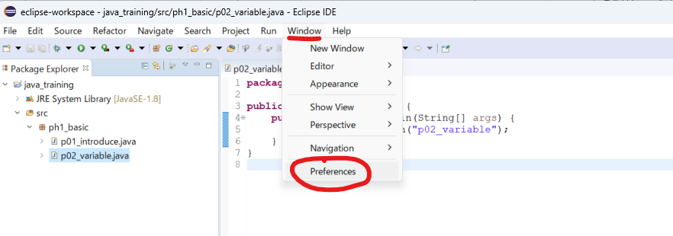
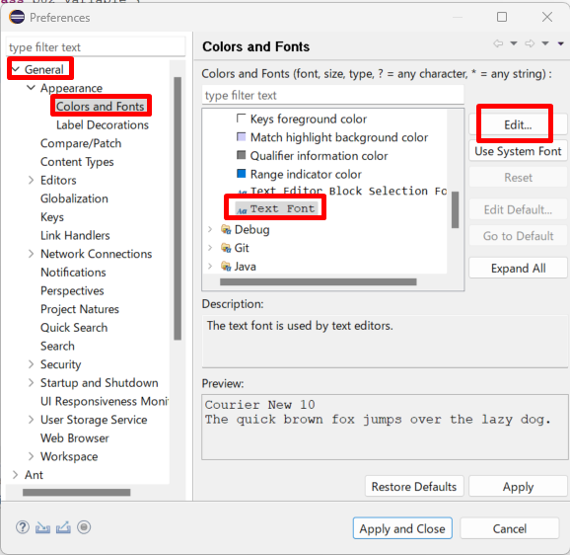
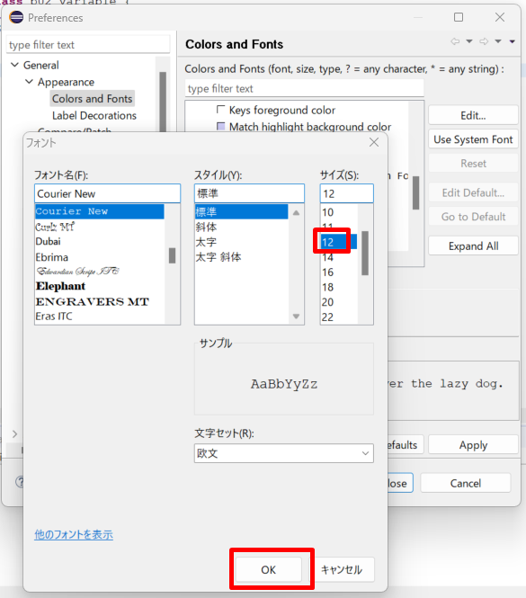
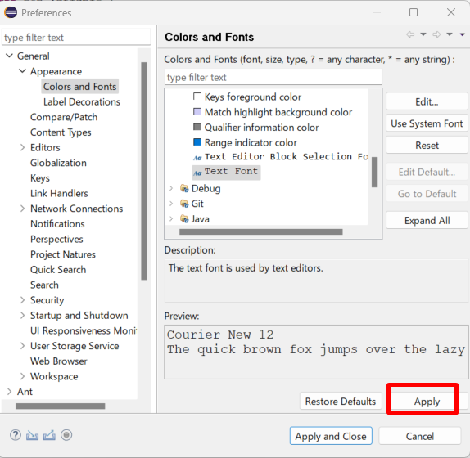
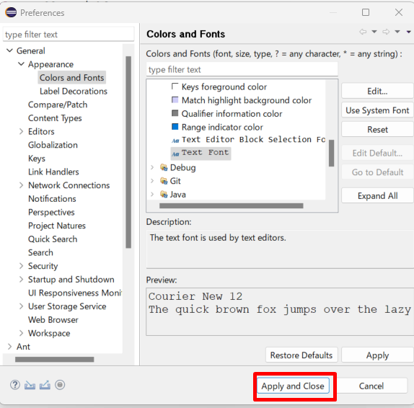
java_training
 | src
 |  | ph1_basic
 |  |  | p01_introduce.java
 |  |  | p02_variable.java

Package: Dùng để gom nhóm các Class lại với nhau

Tạo mới 1 package
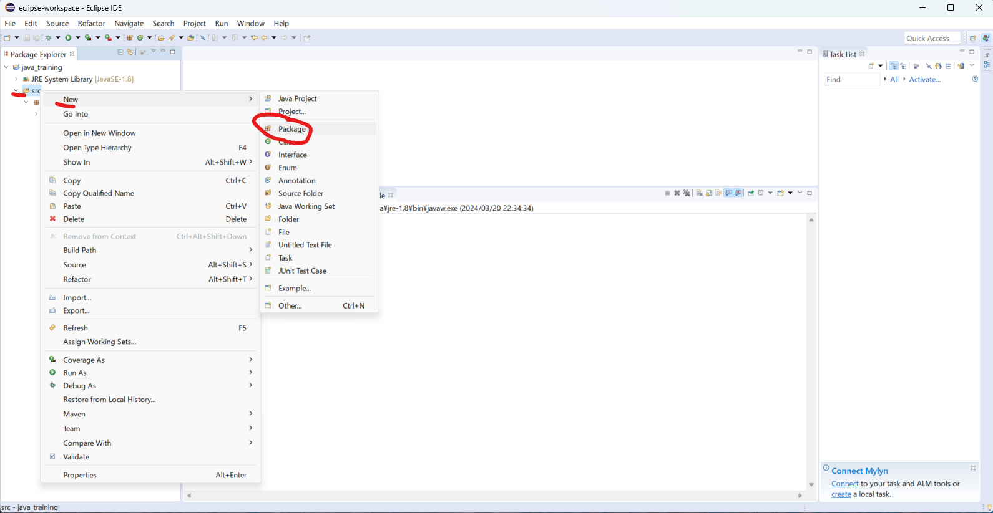

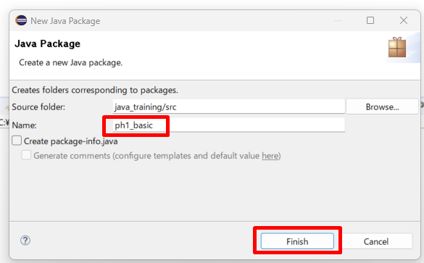

move class Hello.java vào package ph1_basic
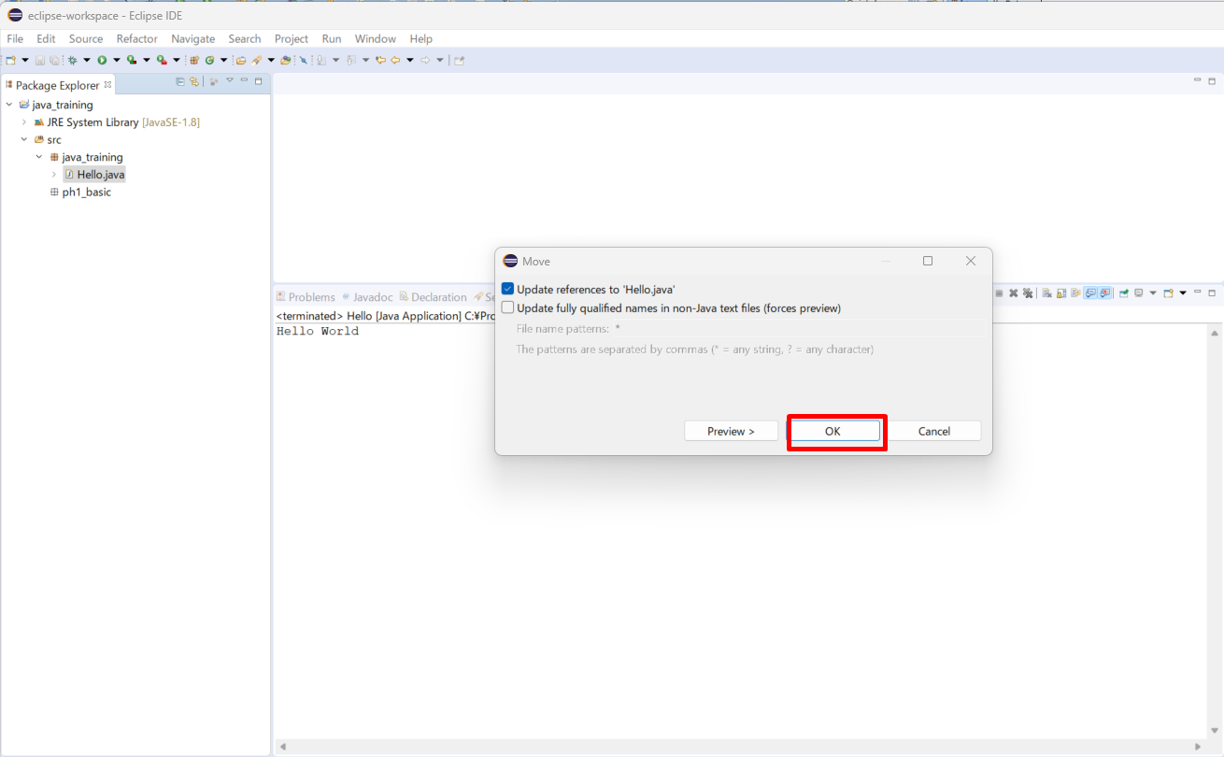

Đổi tên class
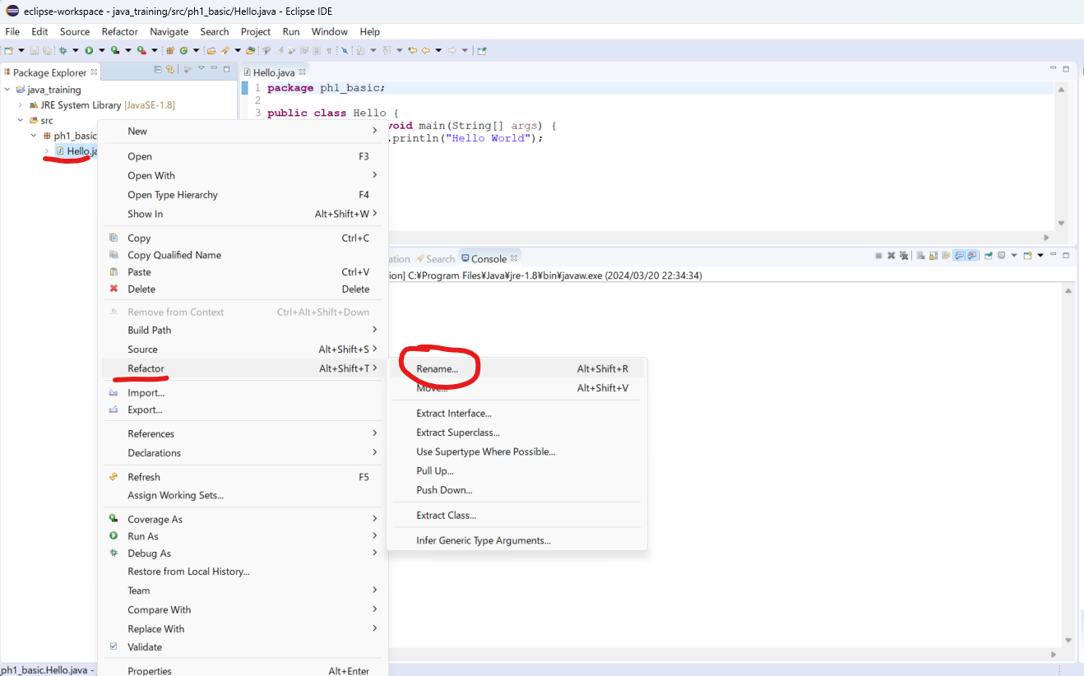

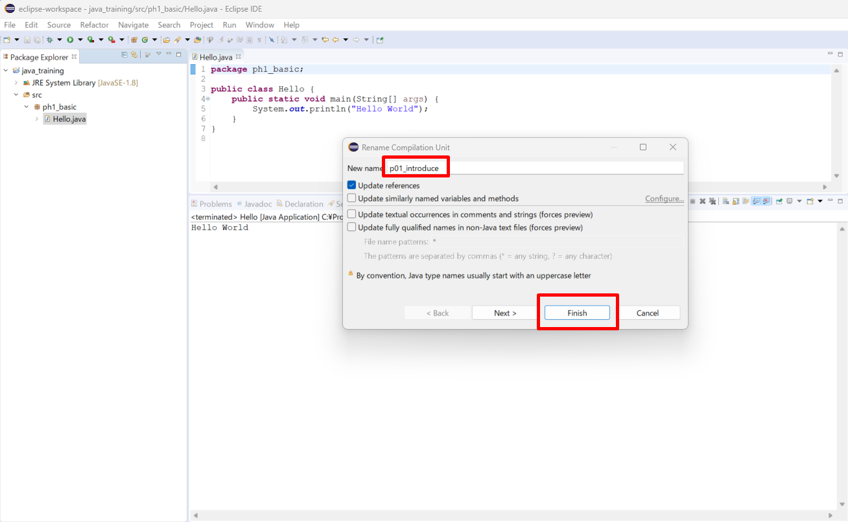

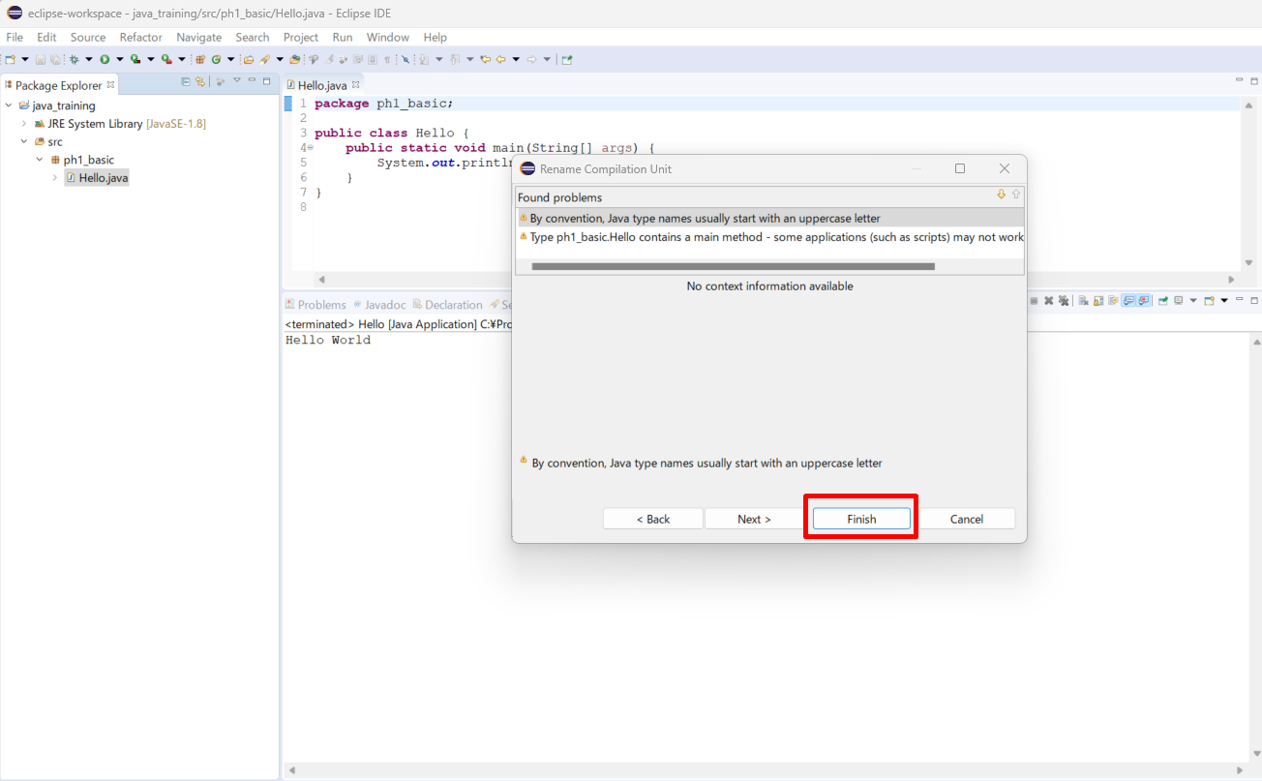

Thực thi thử
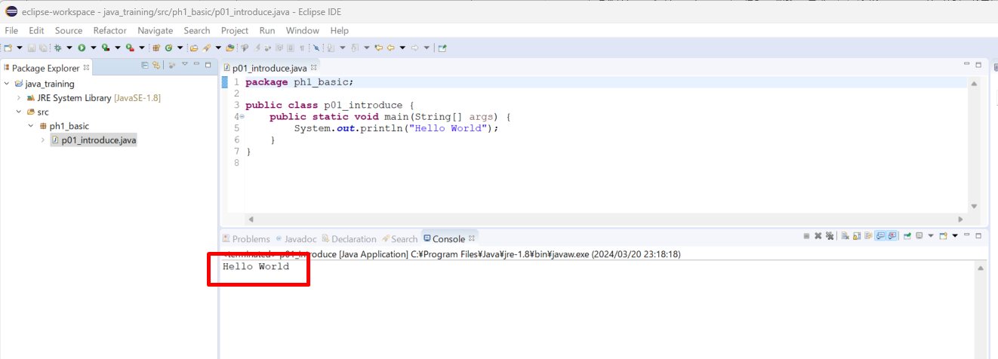

Tạo class mới
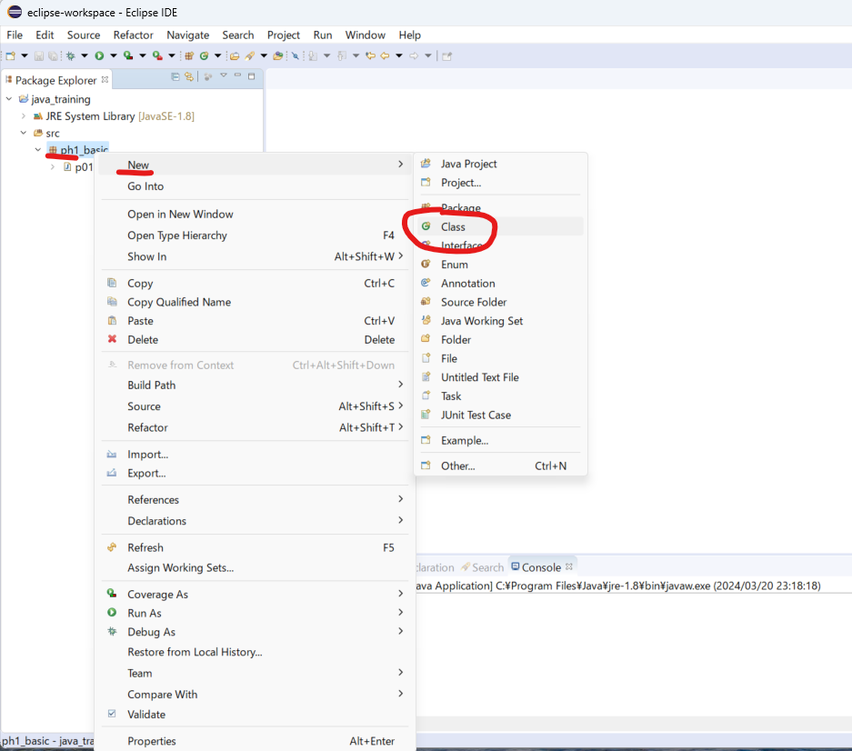

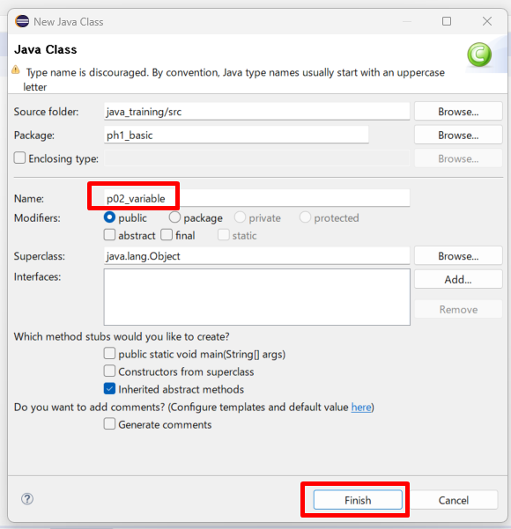

/java_training/src/ph1_basic/p02_variable.java
package ph1_basic;

public class p02_variable {
 | public static void main(String[] args) {
 |  | System.out.println("p02_variable");
 | }
}

Sửa phông chữ

Variable 2
java_training
 | src
 |  | ph1_basic
 |  |  | p01_introduce.java
 |  |  | p02_variable.java |  | → | edit

java_training/src/ph1_basic/p02_variable.java
package ph1_basic;

public class p02_variable {
 | public static void main(String[] args) {
 |  | System.out.println("p02_variable");
 |  | // Khai bao bien
 |  | /*
 |  | * Ctrl + D: Xoa di dong code muon xoa
 |  | */
// |  | int age;
// |  | int year;
// |  | char name;
// |  | char city;
// |  | int age, year;
// |  | char name, city;

 |  | // First name
// |  | char firstname; |  | // normal
// |  | char firstName; |  | // camelCase
// |  | char first_name; | // underscores

 |  | int age |  | = 20; |  | → | Vừa khai báo biến vừa khởi tạo giá trị
 |  | int year |  | = 2015;
 |  | char name = 'Q'; |  |  |  | → | char chi lưu 1 ký tự và chỉ dùng nháy đơn không dùng nháy đôi
 |  | System.out.println("age: " + age);
 |  | System.out.println("year: " + year);
 |  | System.out.println("name: " + name);

 |  | age += 10;
 |  | System.out.println("age: " + age);
 | }
}

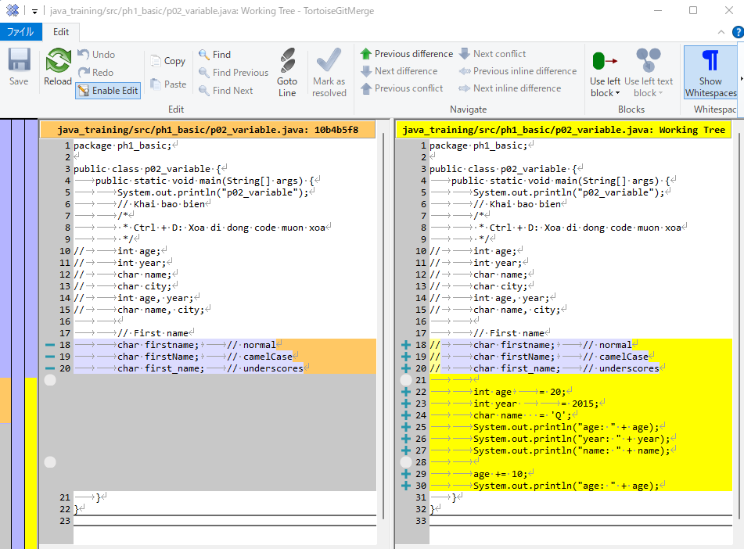

Thực thi

Constant
java_training
 | src
 |  | ph1_basic
 |  |  | p01_introduce.java
 |  |  | p02_variable.java |  | → | edit

Khác với biển, hằng số là giá trị không thể thay đổi được (bất biến)
Cú pháp: final [Kiểu dữ liệu] [Tên hằng số] = [Giá trị]
Quy tắt đặt tên hằng số tương tự như quy tắt đặt tên cho biến số
Thống nhất hằng số sẽ được thể hiện ở dạng chữ in hoa + underscore

java_training/src/ph1_basic/p02_variable.java
package ph1_basic;

public class p02_variable {
 | public static void main(String[] args) {
 |  | final int YOUR_BIRTHDAY = 1990;
 |  | System.out.println(YOUR_BIRTHDAY);
 | }

 | // 001 Variable
 | public static void main001() {
 |  | System.out.println("p02_variable");
 |  | // Khai bao bien
 |  | /*
 |  | * Ctrl + D: Xoa di dong code muon xoa
 |  | */
// |  | int age;
// |  | int year;
// |  | char name;
// |  | char city;
// |  | int age, year;
// |  | char name, city;

 |  | // First name
// |  | char firstname; |  | // normal
// |  | char firstName; |  | // camelCase
// |  | char first_name; | // underscores

 |  | int age |  | = 20;
 |  | int year |  | = 2015;
 |  | char name = 'Q';
 |  | System.out.println("age: " + age);
 |  | System.out.println("year: " + year);
 |  | System.out.println("name: " + name);

 |  | age += 10;
 |  | System.out.println("age: " + age);
 | }
}

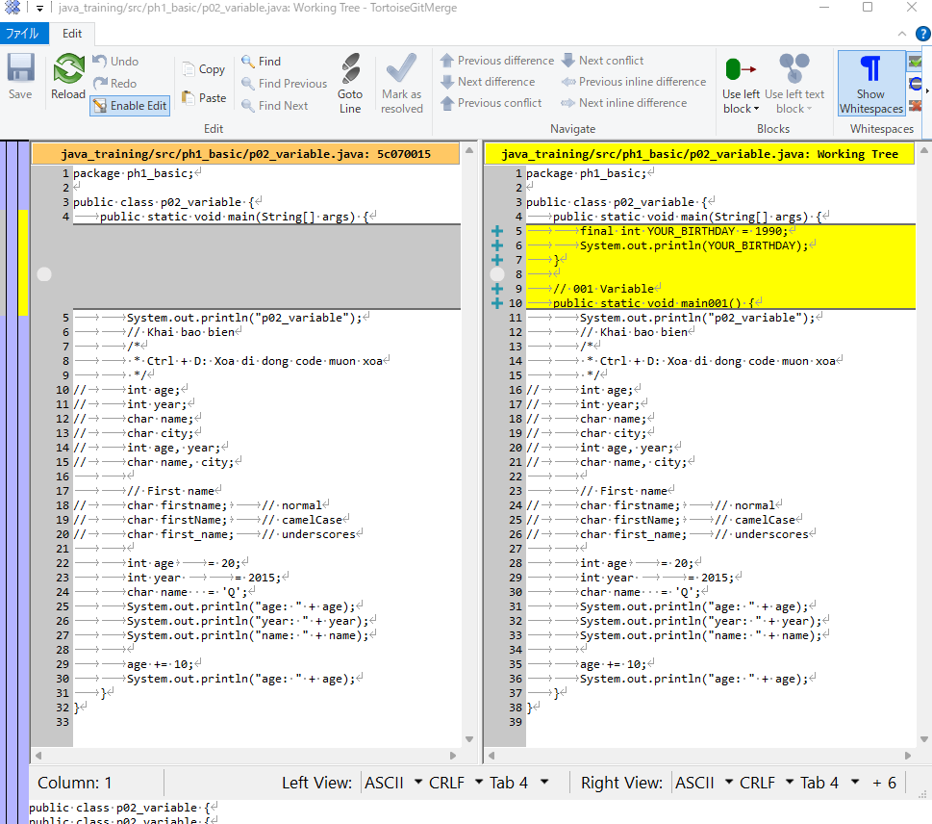

Thực thi

